DER
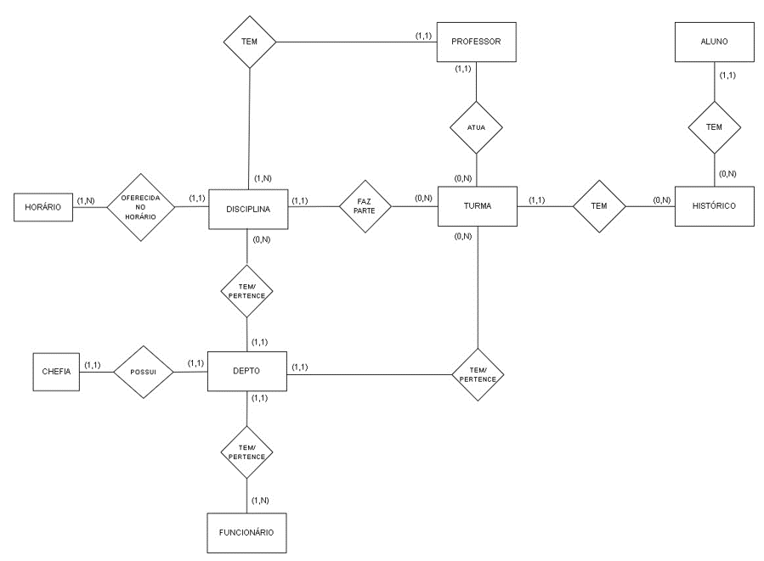
verificar possibilidade de criar uma tabela de turma
identificar quais são as tabelas de cadastro
e quais são as intermediarias, por exemplo histórico
os n para n tentar transofrmar
ou desmenbrar em 1 para n
em mais de uma

DTR
